Anweisungen 2
Bestellungsformular Aussenjalousien - Anweisungen 2

Breite (mm) und Höhe (mm)
Laut Bild

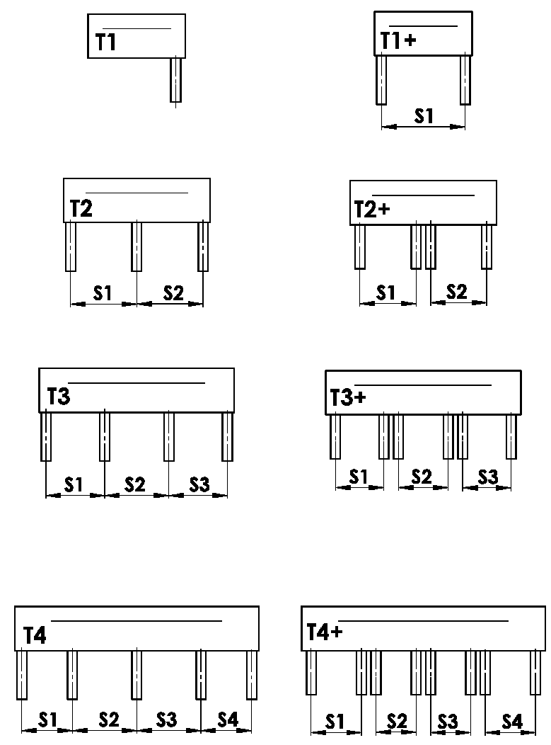
Box-Ausführung
Abkürzung | Bezeichnung | Bemerkung | Bild
T1 | AUSFÜHRUNG 1 ( 1 Sektion, 1 FS )
T1+ | AUSFÜHRUNG 1 ( 1 Sektion, 2 FS )
T2 | AUSFÜHRUNG 2 ( 2 Sektionen )
T2+ | AUSFÜHRUNG 2 ( 2 Sektionen, für jede 2 FS )
T3 | AUSFÜHRUNG 3 ( 3 Sektionen )
T3+ | AUSFÜHRUNG 3 ( 3 Sektionen, für jede 2 FS )
T4 | AUSFÜHRUNG 4 ( 4 Sektionen )
T4+ | AUSFÜHRUNG 4 ( 4 Sektionen, für jede 2 FS )

FS-Platzierung
Abkürzung | Bezeichnung | Bemerkung | Bild
A | Platzierung der seitlichen FS innerhalb der BOX
B | Platzierung der seitlichen FS außerhalb der BOX
A/B | Platzierung der seitliche FS innerhalb/1x außerhalb der BOX
B/A | Platzierung der seitlichen FS 1x außerhalb/ innerhalb der BOX

Maß "B" und "B1"
Laut Bild
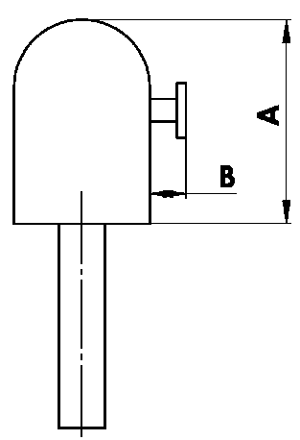
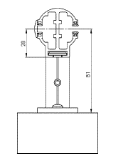

Maß "A" der Box
Abkürzung | Bezeichnung | Bemerkung
240 | 240 ( oder BOX für FS ) | C80: bis 1600mm | Z90: bis 1800 mm | C80F: bis 3600
332 | 332 ( oder BOX für FS ) | C80: 1601mm - 2900mm | Z90: 1801mm - 3400mm | C80F: mehr als 3601
392 | 392 ( oder BOX für FS ) | C80: mehr als 2900mm | Z90: mehr als 3400mm

Box-Farbe
Abkürzung | Bezeichnung | Bemerkung
1013 | RAL perlweiß 1013
1015 | RAL elfenbein 1015
1019 | RAL gelb (graugelb) 1019
3004 | RAL purpurrot (speziell zur Lamelle 3004)
3005 | RAL weinrot 3005
6009 | RAL tannengrün 6009
7015 | RAL schiefergrau 7015
7016 | RAL anthrazitgrau 7016
7016M | RAL anthrazitgrau 7016 Matt
7016S | RAL anthrazitgrau 7016 Struktur
7021 | RAL schwarzgrau 7021
7022 | RAL umbragrau 7022
7024 | RAL graphitgrau 7024
7035 | RAL lichtgrau 7035
7037 | RAL grau (staubig) 7037
7038 | RAL achatgrau 7038
7039 | RAL grau 7039
7040 | RAL fenstergrau 7040
7044 | RAL grau (Seide) 7044
7048 | RAL perlmaußgrau 7048
8012 | RAL rotbraun 8012
8014 | RAL sepiabraun 8014
8014M | RAL braun (Sepia) 8014 Matt
8014S | RAL braun (Sepia) 8014 Struktur
8019 | RAL graubraun 8019
9003RAL | RAL signalweiß 9003
9004 | RAL signalschwarz 9004
9005 | RAL tiefschwarz 9005
9005M | RAL schwarz (dunkelschwarz) 9005 Matt
9005S | RAL schwarz (dunkelschwarz) 9005 Struktur
9006RAL | RAL weißaluminium 9006
9006M | RAL weißaluminium 9006 Matt
9006S | RAL weißaluminium 9006 Struktur
9007 | RAL graualuminium 9007
9007M | RAL graualuminium 9007 Matt
9007S | RAL graualuminium 9007 Struktur
9010 | RAL reinweiß 9010
9010M | RAL weiß 9010 Matt
9010S | RAL weiß 9010 Struktur
9016 | RAL verkehrsweiß 9016
9016S | RAL verkehrsweiß 9016 Struktur
9016M | RAL verkehrsweiß 9016 Matt
DB702 | RAL grau DB 702 (speziell zur Lamelle DB 702)
DB703 | RAL dunkelgrau DB 703
YW359F | schwarz metallic
VSR780 | RAL VSR780
ISD110 | Isotra System DECORAL glattes ISD110 | Max. Breite für Decoral ist 4m.
ISD120 | Isotra System DECORAL glattes ISD120 | Max. Breite für Decoral ist 4m.
ISD130 | Isotra System DECORAL glattes ISD130 | Max. Breite für Decoral ist 4m.
ISD140 | Isotra System DECORAL glattes ISD140 | Max. Breite für Decoral ist 4m.
ISD150 | Isotra System DECORAL glattes ISD150 | Max. Breite für Decoral ist 4m.
ISD160 | Isotra System DECORAL glattes ISD160 | Max. Breite für Decoral ist 4m.
ISD210 | Isotra System DECORAL Struktur ISD210 | Max. Breite für Decoral ist 4m.
ISD220 | Isotra System DECORAL Struktur ISD220 | Max. Breite für Decoral ist 4m.
ISD230 | Isotra System DECORAL Struktur ISD230 | Max. Breite für Decoral ist 4m.
ISD310 | Isotra System DECORAL glänzendes ISD310 | Max. Breite für Decoral ist 4m.
ISD152 | Isotra systém DECORAL ISD152 | Max. Breite für Decoral ist 4m.
ISD154 | Isotra systém DECORAL ISD154 | Max. Breite für Decoral ist 4m.
ISD200 | Isotra systém DECORAL ISD200 | Max. Breite für Decoral ist 4m.
ISD212 | Isotra systém DECORAL ISD212 | Max. Breite für Decoral ist 4m.
ISD214 | Isotra systém DECORAL ISD214 | Max. Breite für Decoral ist 4m.
ISD222 | Isotra systém DECORAL ISD222 | Max. Breite für Decoral ist 4m.
ISD500 | Isotra systém DECORAL ISD500 | Max. Breite für Decoral ist 4m.
ISD510 | Isotra systém DECORAL ISD510 | Max. Breite für Decoral ist 4m.
ISD600 | Isotra systém DECORAL ISD600 | Max. Breite für Decoral ist 4m.
ISD610 | Isotra systém DECORAL ISD610 | Max. Breite für Decoral ist 4m.
ISD620 | Isotra systém DECORAL ISD620 | Max. Breite für Decoral ist 4m.
ISD630 | Isotra systém DECORAL ISD630 | Max. Breite für Decoral ist 4m.
ISD640 | Isotra systém DECORAL ISD640 | Max. Breite für Decoral ist 4m.
ISD700 | Isotra systém DECORAL ISD700 | Max. Breite für Decoral ist 4m.
Zn | VERZINKT
0 | OHNE (für rohe Al Oberschiene)
Xisd | ANDERES ISD (nach Absprache) | Max. Breite für Decoral ist 4m.
X | ANDERE

Lackierung-Typ
Abkürzung | Bezeichnung | Bemerkung
VNE | 1. äußere
0 | 4. OHNE

Verpackung
Abkürzung | Bezeichnung | Bemerkung
FB | Folien
K | Papierkarton
KV | Papierkarton mit Strebe
FBK | Papierkarton + Blasenfolie
FBKV | Papierkarton + Blasenfolie + Strebe

Gültigkeit: ab 20.11.2025.

